PIEZA 1
Ficha técnica recurso educativo

OVA/Asignatura | OVA 1 /Pensamiento Latinoamericano
Unidad de aprendizaje | 1
Tema: | La mirada europea: América como otro / La tensión el pensamiento latinoamericano
Diseñador instruccional: | Jhon Estiwar Gómez
Categoría: | Animación/video |  |  | Otro

Detalles
Descripción | Voz en off/Guion/Texto |  | Imagen
Construir una infografía con el texto referido. Nombre de la imagen: La tensión del pensamiento latinoamericana | 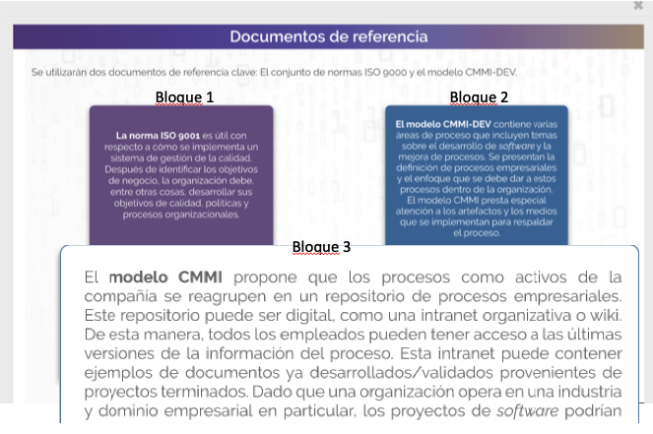 Bloque 1: El pensamiento latinoamericano rompe con la tradición filosófica europea representando el final del colonialismo, por esa razón, es importante mencionar que este pensamiento descolonial tiene como punto originario los planteamientos de “el activismo y la crítica descolonial de Mahatma Gandhi”, “la lectura original del marxismo en su relación al contexto social, cultural y político indoamericano de José Carlos Mariátegui”, “la política radical el giro epistemológico de Amilcar Cabral” (Méndez Reyes, 2012, p.60). Se trata de un proceso de descolonización epistemológica que dio inicio a una comunicación intercultural en el escenario latinoamericano con independencia de los estándares de la modernidad occidental. Bloque 2: La tensión del pensamiento latinoamericano con la tradición europea, evoca a la articulación de la vida social y cultural entre dos mundos, dos lenguajes, dos raíces filosóficas y a la construcción de una epistemología de los pueblos y de las luchas, que pueden vincularse desde la emancipación y no desde la matriz colonial. Bloque 3: Sabías que… La descolonización no debe ser entendida sólo con la liberación de territorios del yugo colonial, ésta significa desmontar las estructuras de poder estatal, laboral, del control de la sexualidad, de ideologías y de formas de conocimiento que producen una división maniquea del mundo, una dialéctica burguesa entre amos y esclavos, sujetos aptos racionalmente y los otros incapaces e inferiores, por ello, ni los procesos de independencia ni las luchas antiimperialistas se pueden considerar como tarea concluida de emancipación, éste proceso es continuo, es una tarea permanente, es una lucha constante mientras existan las relaciones de la colonialidad del ser, saber y poder, impuestas por el eurocentrismo. (Méndez Reyes, 2012).

Tiempo estimado(Si aplica): |  | N.A.
Referencias: | http://virtual.umng.edu.co/distancia/ecosistema/odin/odin_desktop.php?path=Li4vb3Zhcy9pbmdlbmllcmlhX2luZm9ybWF0aWNhL2NhbGlkYWRfdmFsaWRhY2lvbl95X3ZlcmlmaWNhY2lvbl9kZV9zb2Z0d2FyZS91bmlkYWRfMy8=#slide_5

PIEZA 2
Ficha técnica recurso educativo

OVA/Asignatura | OVA 1 /Pensamiento Latinoamericano
Unidad de aprendizaje | 2
Tema: | La idea de América Latina/ Subtema: Epistemologías del sur
Diseñador instruccional: | Jhon Estiwar Gómez
Categoría: | Animación/video |  |  | Otro

Detalles
Descripción | Voz en off/Guion/Texto |  | Imagen
Construir una infografía con el texto referido. Nombre de la imagen: Epistemologías del sur - Se recomienda que en vez de los números vayan los subtítulos referenciado en cada bloque | Bloque 1: ¿Qué es? Las Epistemologías del Sur se centran en las luchas y las resistencias frente a la opresión, por ello, el reconocimiento de los actores de la lucha es un ejercicio que antecede el conocimiento, un impulso intelectual necesario para otorgar escenarios de inclusión y participación de las nuevas epistemologías. Bloque 2: Para recordar… Boaventura de Sousa Santos entiende por Epistemologías del Sur, “la producción y validación de los conocimientos anclados en las experiencias de resistencia de todos los grupos sociales que sistemáticamente han sufrido la injusticia, la opresión y la destrucción causada por el capitalismo, el colonialismo y el patriarcado” (De Sousa Santos, 2018, p. 29), por ello hay varios sures epistemológicos que coinciden entre sí en la lucha contra los estándares del desarrollo , el patriarcado, el colonialismo y el capitalismo. “El objetivo de las Epistemologías del Sur es posibilitar que los grupos sociales oprimidos representen al mundo como propio y en sus propios términos, pues solo así podrán cambiarlo según sus propias aspiraciones” (DE SOUSA SANTOS, 2018, p. 29), por ello las epistemologías se relacionan con los saberes emergentes de las luchas sociales y políticas de América Latina. Bloque 3: Sabías que… Las Epistemologías del Sur han de proceder de acuerdo a lo que denominó la sociología de las ausencias, es decir, tomando a los sujetos ausentes en sujetos presentes como la condición más importante para la identificación y validación de conocimientos que puede reinventar la emancipación social y la liberación (DE SOUSA SANTOS, 2014). |  | 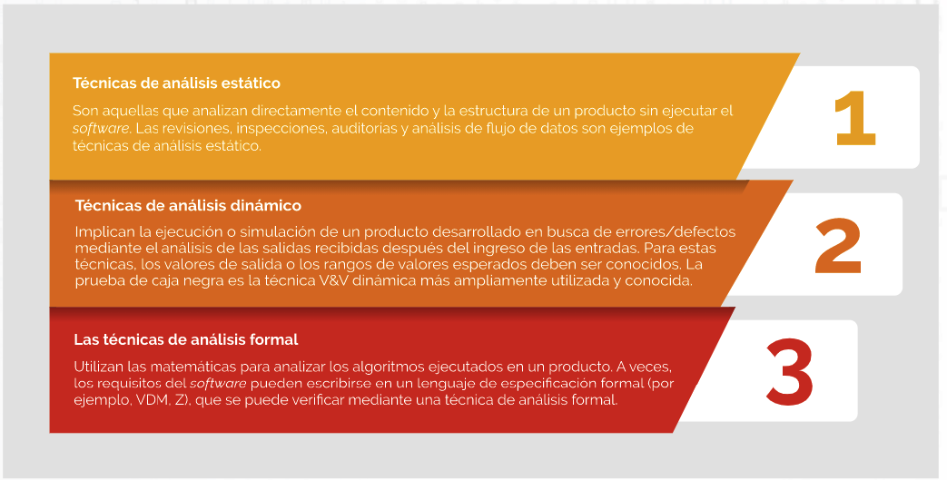

Tiempo estimado(Si aplica): |  | N.A.
Referencias: | http://virtual.umng.edu.co/distancia/ecosistema/odin/odin_desktop.php?path=Li4vb3Zhcy9pbmdlbmllcmlhX2luZm9ybWF0aWNhL2NhbGlkYWRfdmFsaWRhY2lvbl95X3ZlcmlmaWNhY2lvbl9kZV9zb2Z0d2FyZS91bmlkYWRfMy8=#slide_4.4

PIEZA 3
Ficha técnica recurso educativo

OVA/Asignatura | OVA 1 /Pensamiento Latinoamericano
Unidad de aprendizaje | 2
Tema: | La idea de América Latina/ Subtema: Epistemologías del sur
Diseñador instruccional: | Jhon Estiwar Gómez
Categoría: | Animación/video |  |  | Otro

Detalles
Descripción | Voz en off/Guion/Texto |  | Imagen
Crear video animado con información de guion, voz en off y pista de fondo. nombre del video: realidad.mp4 | 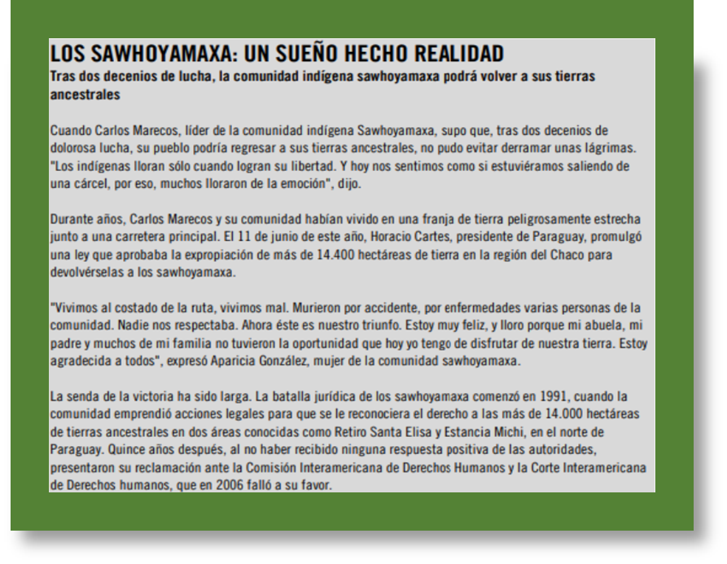 n.a

Tiempo estimado(Si aplica): |  | N.A.
Referencias: | https://www.youtube.com/watch?v=fixRdLY4BqE&t=16s

